1. Objective
1. Database objective Base de dados de controlo da colacação de estagiários nas empresas, provenientes de cursos de formação profissional.

4. Data Models
1. Conceptual model | 2. Logical model | 3. Physical model

Subárea
Área
Curso
Estagiário
Empresa
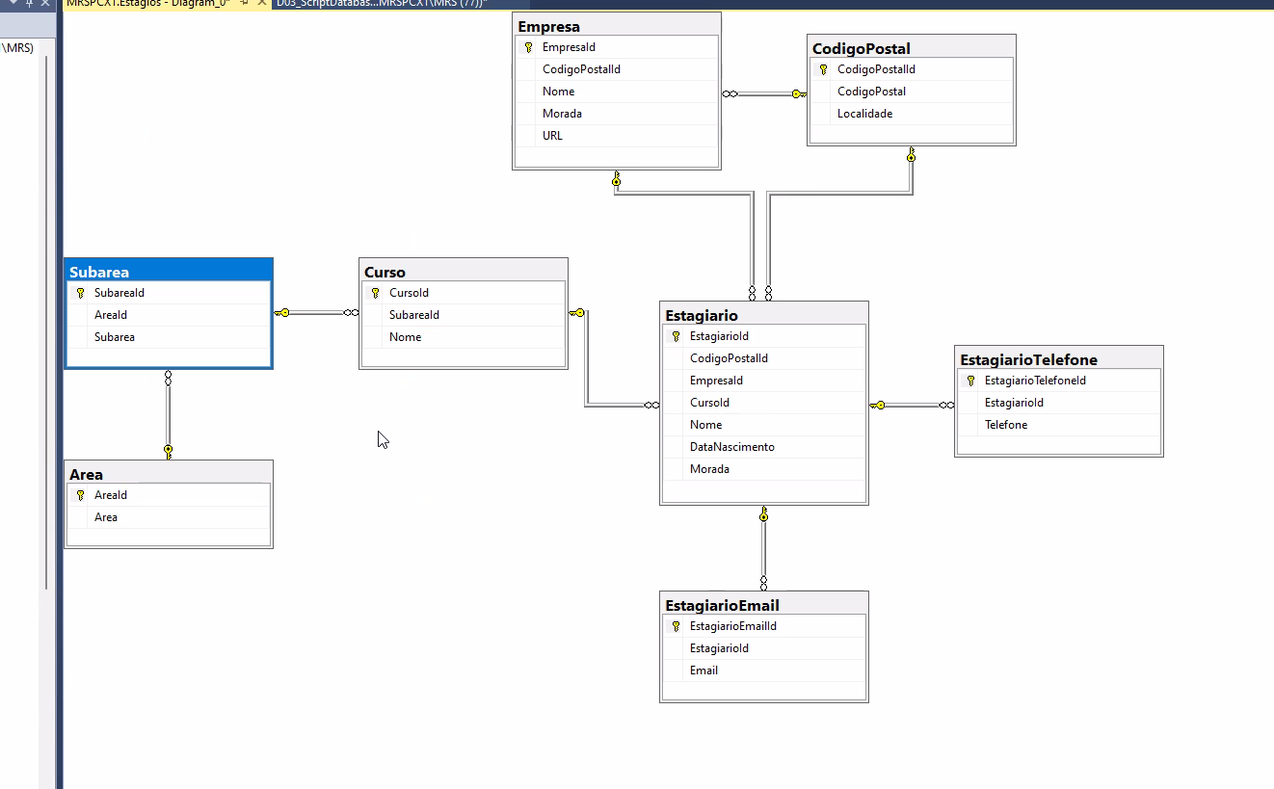

Obs. Fazer antes da normalização

